불용결정물품내역
매각물품 명세서

순번 | 품명 | 규격 | 물품상태 | 취득일자 | 수량 | 취득가액 | 물품사진
1 | 양면 마스터기 | -제조사 : RYOBI3200 PCX -구매연도 ; 2010년 | *기계 상태 보통 *양면기 하리 고장(불량/기판교체필요) *롤러 상태 보통임 | 2010년 3월 | 1 | 후원으로 금액추정불가 | 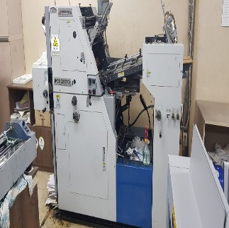 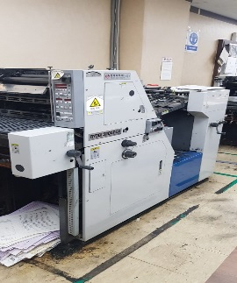
 |  |  |  |  |  | 0

